試験内容(18-1)
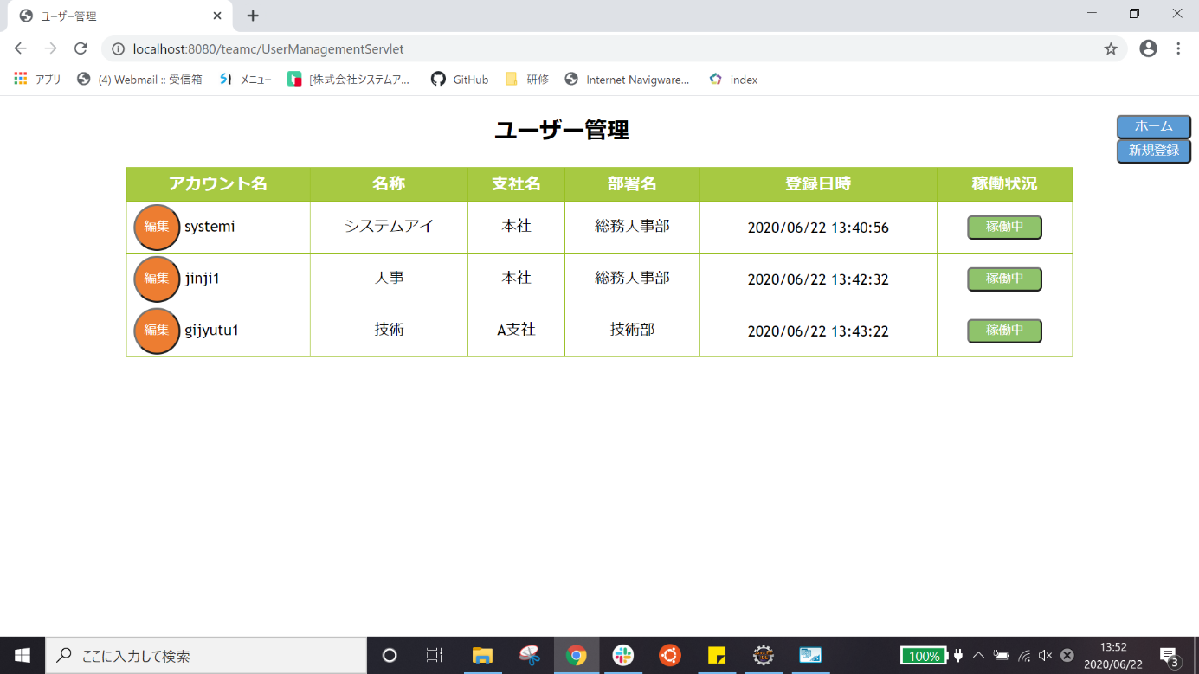
試験エビデンス
番号 | シナリオ | 作成チーム | 担当者
18 | ユーザー編集戻るボタン確認 | チームC | 寺井

試験番号 | 画面内容
18-1 | ユーザー編集画面
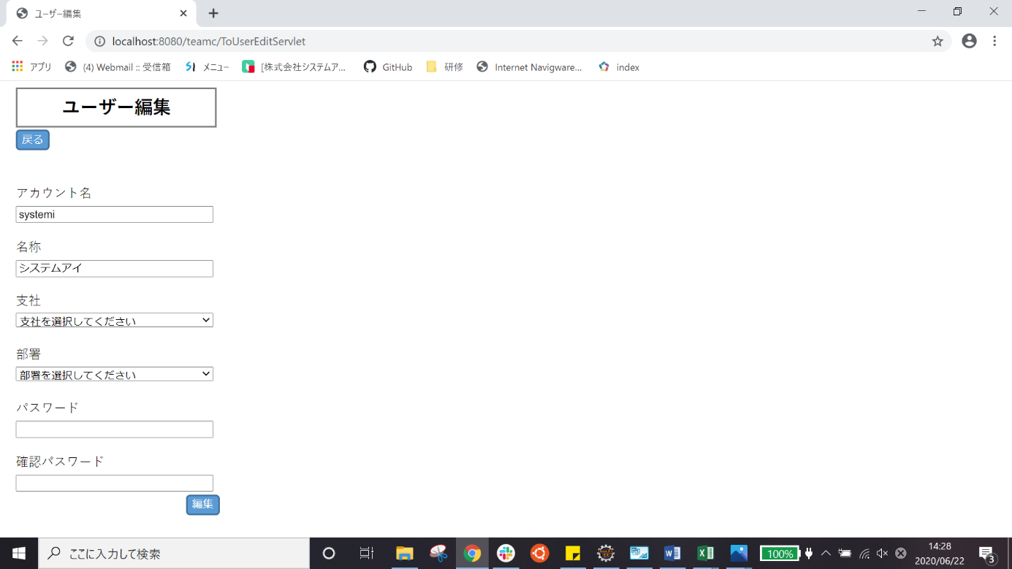

18-1 | 戻るボタンを押した後

